AJO REV 02_080126
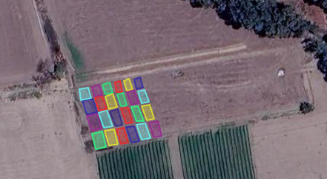
Experimento 1 | El experimento se instaló bajo un Diseño de Bloques Completos al Azar (DCBA), con seis tratamientos (cultivares) y cuatro repeticiones. |  |  |  |  |  |  |  | Factor A: 6 cultivares (6 niveles) |  |  |  |  |  | En cada parcela se delimitó un área útil para evaluación. En dicha área útil se seleccionaron 10 plantas centrales (excluyendo bordes) para el registro de variables agronómicas y de bulbo. El resto de plantas de la parcela se destinó al incremento de semilla, manteniendo el mismo manejo agronómico, sin afectar el registro de variables del área útil. |  |  |  |  |  |  |  |  |  | DATOS GENERALES
 |  |  |  |  |  |  |  |  | Diseño: DCBA (Diseño de Bloques Completos al Azar) |  |  |  |  |  |  |  |  |  |  |  |  |  |  |  | ÁREA: | 0.247 | Ha.
 |  |  |  |  |  |  |  |  | Repeticiones/Bloques: 4 |  |  |  |  |  |  |  |  |  |  |  |  |  |  |  | AREA: | 247 | m2
 |  |  |  |  |  |  |  |  |  |  |  |  |  |  |  |  |  |  |  |  |  |  |  |  | ANCHO | 19 | m.
 |  |  |  |  |  |  |  |  |  |  |  |  |  |  |  |  |  |  |  |  |  |  |  |  | METROS | 13 | m.
 | Camino Interno
13 metros
 |  |  |  |  |  |  |  |  |  |  |  |  |  |  |  |  |  |  |  |  |  |  |  |  | DATOS DE PARCELA
 |  |  |  |  |  |  |  |  |  |  |  |  |  |  |  |  |  |  |  |  |  |  |  |  | Longitud | 4 | m.
 | 1 | 1 | 1 |  | 1 | 1 | 1 |  | 1 | 1 | 1 |  | 1 | 1 | 1 |  | 1 | 1 | 1 |  | 1 | 1 | 1 |  | Dist. Calle | 0.75 | m.
 | 0.75 | 0.75 | 0.75 | 0.75 | 0.75 | 0.75 | 0.75 | 0.75 | 0.75 | 0.75 | 0.75 | 0.75 | 0.75 | 0.75 | 0.75 | 0.75 | 0.75 | 0.75 | 0.75 | 0.75 | 0.75 | 0.75 | 0.75 | 17.25 | N° Bloques | 4 |  |  |  |  | PATAPERRO | 180 AJOS

 | 101 - T5 |  |  |  | 102 - T6 |  |  |  | 103 - T1 |  |  |  | 104 - T3 |  |  |  | 105 - T2 |  |  |  | 106 - T4 |  |  |  |  |  |  |  |  |  |  | 4 | 0.15 | DISTANCIA ENTRE PLANTAS
 |  |  |  |  |  |  |  |  |  |  |  |  |  |  |  |  |  |  |  |  |  |  |  |  | MARCO DE PLANTACIÓN |  |  |  |  |  |  |  | 4 | BLOQUES
Bloque 4 |  |  |  |  |  |  |  |  |  |  |  |  |  |  |  |  |  |  |  |  |  |  |  |  |  |  | CANT. | UNIDAD |  |  |  |  | 2 | HILERAS
4 m. |  |  |  |  |  |  |  |  |  |  |  |  |  |  |  |  |  |  |  |  |  |  |  |  | DISTANC. ENTRE PLANTAS |  | 0.12 | m.
 |  |  |  |  |  |  |  |  |  |  |  |  |  |  |  |  |  |  |  |  |  |  |  |  | DISTANC. ENTRE HILERAS |  | 0.2 | m. |  |  |  |  | 213.33333333
Calle 0.75 m. |  |  |  |  |  |  |  |  |  |  |  |  |  |  |  |  |  |  |  |  |  |  |  |  | # PLANTAS EN PARCELA /1hilera |  | 33 | Plantas
19 METROS
 | 201 - T4 |  |  |  | 202 - T3 |  |  |  | 203 - T2 |  |  |  | 204 - T1 |  |  |  | 205 - T6 |  |  |  | 206 - T5 |  |  |  | # PLANTAS EN PARCELA /2 hileras |  | 67 | Plantas |  |  |  | 4
 |  |  |  |  |  |  |  |  |  |  |  |  |  |  |  |  |  |  |  |  |  |  |  |  | #PLANTAS POR PARCELA |  | 133 | Plantas
Bloque 3 |  |  |  |  |  |  |  |  |  |  |  |  |  |  |  |  |  |  |  |  |  |  |  |  | # PLANTAS POR TRATAMIENTO/1 hilera |  | 133 | Plantas
4 m. |  |  |  |  |  |  |  |  |  |  |  |  |  |  |  |  |  |  |  |  |  |  |  |  | # PLANTAS POR TRATAMIENTO/2 hilera |  | 267 | Plantas
 |  |  |  |  |  |  |  |  |  |  |  |  |  |  |  |  |  |  |  |  |  |  |  |  | # PLANTAS /ENSAYO |  | 533 | Plantas
Calle 0.75 m.
 | 301 - T6 |  |  |  | 302 - T5 |  |  |  | 303 - T4 |  |  |  | 304 - T3 |  |  |  | 305 - T1 |  |  |  | 306 - T2 |  |  |  | REQUERIMIENTO |  |  |  |  |  |  | 4
Bloque 2 |  |  |  |  |  |  |  |  |  |  |  |  |  |  |  |  |  |  |  |  |  |  |  |  | TRATAMIENTO | CULTIVAR/LÍNEA | CANTIDAD | UNIDAD | # DE SEMILLAS | SERIE
4 m. |  |  |  |  |  |  |  |  |  |  |  |  |  |  |  |  |  |  |  |  |  |  |  |  | LÍNEA 1 | INIA 105 DONAJUS | 4 | KILOS | 800 | 101 - T1
 |  |  |  |  |  |  |  |  |  |  |  |  |  |  |  |  |  |  |  |  |  |  |  |  | LÍNEA 2 | AJO BLANCO INIA | 4 | KILOS | 800 | 102 - T2
 |  |  |  |  |  |  |  |  |  |  |  |  |  |  |  |  |  |  |  |  |  |  |  |  | LÍNEA 3 | AJO CHINO | 4 | KILOS | 550 | 103 - T3
Calle 0.75 m. |  |  |  |  |  |  |  |  |  |  |  |  |  |  |  |  |  |  |  |  |  |  |  |  | LÍNEA 4 | AJO KIYAN | 4 | KILOS | 700 | 104 - T4
 | 401 - T1 |  |  |  | 402 - T2 |  |  |  | 403 - T3 |  |  |  | 404 - T4 |  |  |  | 405 - T5 |  |  |  | 406 - T6 |  |  |  | LÍNEA 5 | AJO SANTEÑO | 4 | KILOS | 800 | 105 - T5 |  | 4
 |  |  |  |  |  |  |  |  |  |  |  |  |  |  |  |  |  |  |  |  |  |  |  |  | LÍNEA 6 | AJO CAÑETANO | 4 | KILOS | 770 | 106 - T6
Bloque 1 |  |  |  |  |  |  |  |  |  |  |  |  |  |  |  |  |  |  |  |  |  |  |  |  |  | PATAPERRO |  |  | 180
4 m.
 |  |  |  |  |  |  |  |  |  |  |  |  |  |  |  |  |  |  |  |  |  |  |  |  | 2025-06-11 | medición y marcado de terreno
 |  |  |  |  |  |  |  |  |  |  |  |  |  |  |  |  |  |  |  |  |  |  |  |  | 2025-06-12 | selección de semilla de ajo
18.25 | Límite de terreno de PN Hortalizas |  |  |  |  |  |  |  |  |  |  |  |  |  |  |  |  |  |  |  |  |  |  |  | 2025-06-13 | riego previo a la siembra del lote 2.1 de hortalizas
 |  |  |  |  |  |  |  |  |  |  |  |  |  |  |  |  |  |  |  |  |  |  |  |  | 2025-06-17 | se realizó la siembra de las 6 líneas de jo provenientes de Donoso y del cultivar pataperro.

PROMEDIOS_EXP_01 (2)
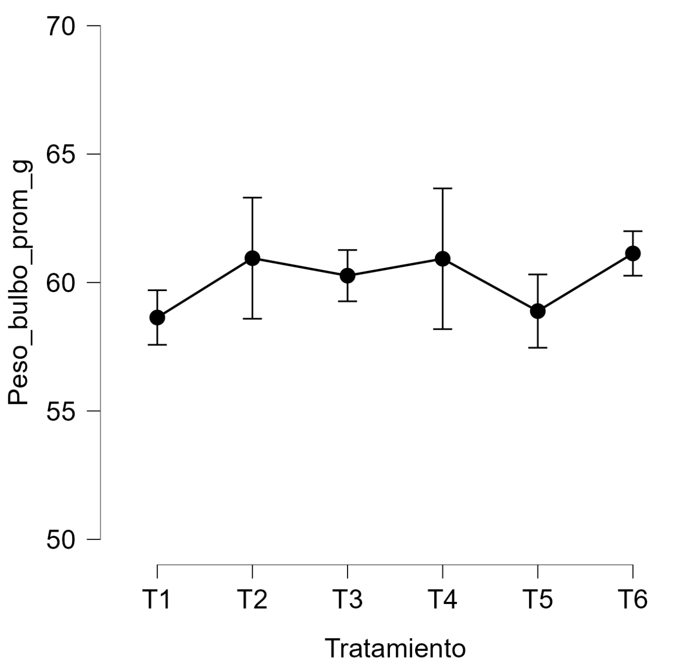
Pedigree | Entrada | Bloque | Tratamiento | Parcela | Cod_Parcela | Peso de Bulbo | Longitud_bulbo_mm | Ancho_bulbo_mm | Número de dientes | Peso_parcela
AJO SANTEÑO | SANT24-01 | 1 | T5 | 101 | B1-101 | 44.20 | 38.44 | 44.52 | 7.80 | #DIV/0!
AJO CAÑETANO | CANT24-01 | 1 | T6 | 102 | B1-102 | 41.35 | 41.17 | 52.26 | 3.80 | #DIV/0!
AJO DONAJUS | DONA24-01 | 1 | T1 | 103 | B1-103 | 31.20 | 38.08 | 47.07 | 9.10 | #DIV/0!
AJO CHINO | CHIN24-01 | 1 | T3 | 104 | B1-104 | 59.60 | 45.87 | 57.54 | 4.80 | #DIV/0!
AJO BLANCO INIA | BLANC24-01 | 1 | T2 | 105 | B1-105 | 72.30 | 48.69 | 65.45 | 10.70 | #DIV/0!
AJO KYAN | KYAN24-01 | 1 | T4 | 106 | B1-106 | 54.70 | 37.46 | 49.03 | 6.80 | #DIV/0!
AJO KYAN | KYAN24-01 | 2 | T4 | 201 | B2-201 | 39.65 | 43.95 | 47.95 | 5.00 | #DIV/0!
AJO CHINO | CHIN24-01 | 2 | T3 | 202 | B2-202 | 57.70 | 40.45 | 56.25 | 4.20 | #DIV/0!
AJO BLANCO INIA | BLANC24-01 | 2 | T2 | 203 | B2-203 | 65.05 | 49.07 | 61.58 | 9.50 | #DIV/0!
AJO DONAJUS | DONA24-01 | 2 | T1 | 204 | B2-204 | 47.00 | 38.40 | 52.60 | 8.90 | #DIV/0!
AJO CAÑETANO | CANT24-01 | 2 | T6 | 205 | B2-205 | 47.70 | 43.47 | 54.50 | 7.10 | #DIV/0!
AJO SANTEÑO | SANT24-01 | 2 | T5 | 206 | B2-206 | 55.95 | 37.69 | 52.95 | 10.80 | #DIV/0!
AJO CAÑETANO | CANT24-01 | 3 | T6 | 301 | B3-301 | 41.70 | 41.18 | 50.92 | 6.50 | #DIV/0!
AJO SANTEÑO | SANT24-01 | 3 | T5 | 302 | B3-302 | 61.40 | 36.39 | 51.00 | 10.30 | #DIV/0!
AJO KYAN | KYAN24-01 | 3 | T4 | 303 | B3-303 | 50.55 | 40.23 | 55.21 | 8.10 | #DIV/0!
AJO CHINO | CHIN24-01 | 3 | T3 | 304 | B3-304 | 64.15 | 42.36 | 57.05 | 4.70 | #DIV/0!
AJO DONAJUS | DONA24-01 | 3 | T1 | 305 | B3-305 | 35.80 | 37.82 | 49.04 | 7.80 | #DIV/0!
AJO BLANCO INIA | BLANC24-01 | 3 | T2 | 306 | B3-306 | 54.95 | 52.31 | 58.83 | 8.30 | #DIV/0!
AJO DONAJUS | DONAJ24-01 | 4 | T1 | 401 | B4-401 | 41.05 | 43.80 | 50.60 | 6.90 | #DIV/0!
AJO BLANCO INIA | BLANC24-01 | 4 | T2 | 402 | B4-402 | 64.35 | 49.11 | 57.30 | 9.10 | #DIV/0!
AJO CHINO | CHIN24-01 | 4 | T3 | 403 | B4-403 | 54.10 | 47.83 | 53.83 | 5.00 | #DIV/0!
AJO KYAN | KYAN24-01 | 4 | T4 | 404 | B4-404 | 45.83 | 41.10 | 50.35 | 5.00 | #DIV/0!
AJO SANTEÑO | SANT24-01 | 4 | T5 | 405 | B4-405 | 65.25 | 37.00 | 55.87 | 11.20 | #DIV/0!
AJO CAÑETANO | CANT24-01 | 4 | T6 | 406 | B4-406 | 41.35 | 41.17 | 52.26 | 3.80 | #DIV/0!

 |  |  | Tipo de Gráfico por variable resaltante

Var_Planta_Bulbo
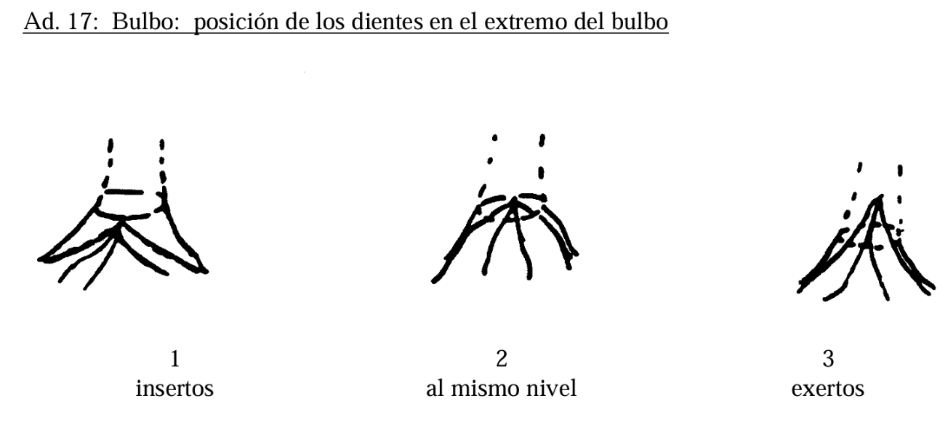
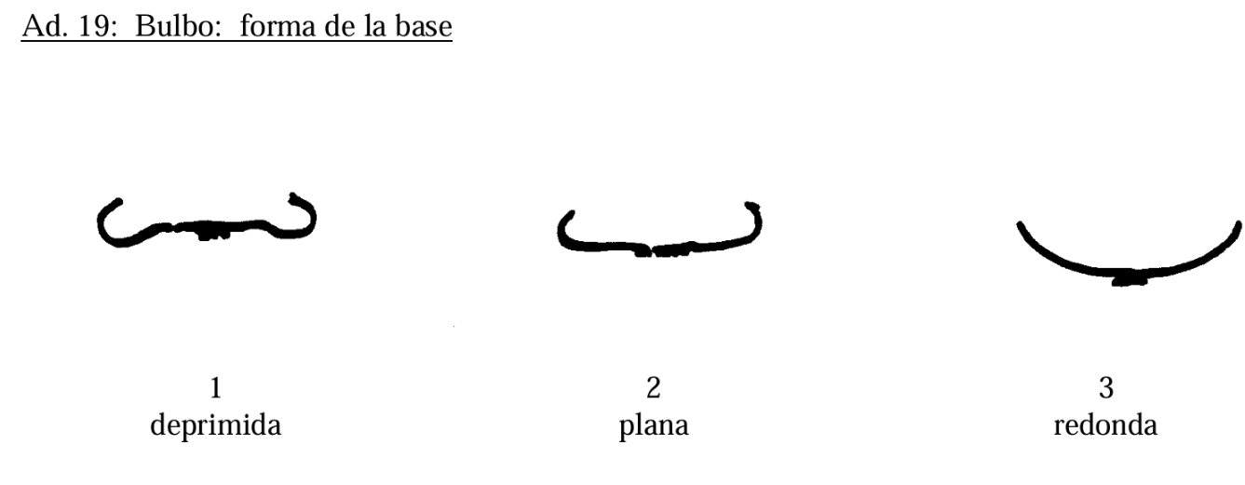
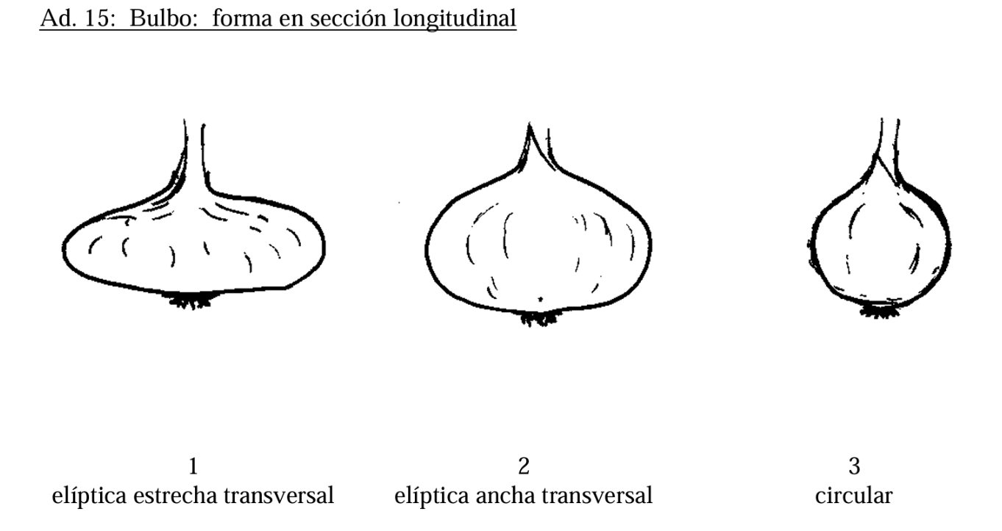
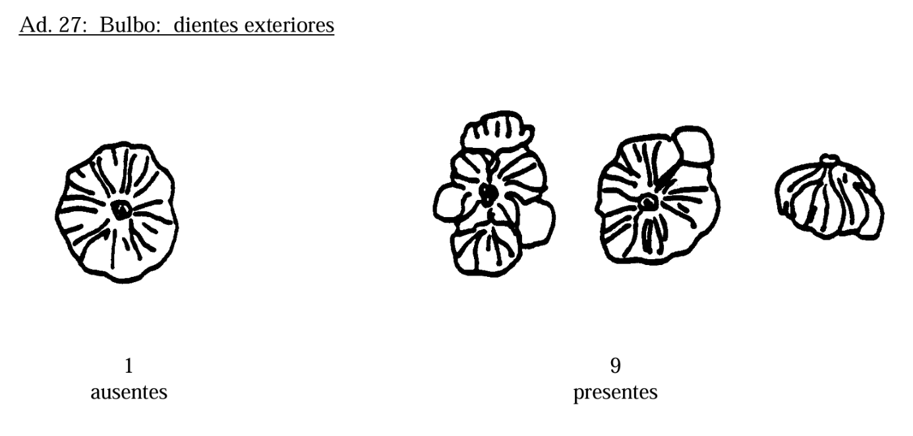
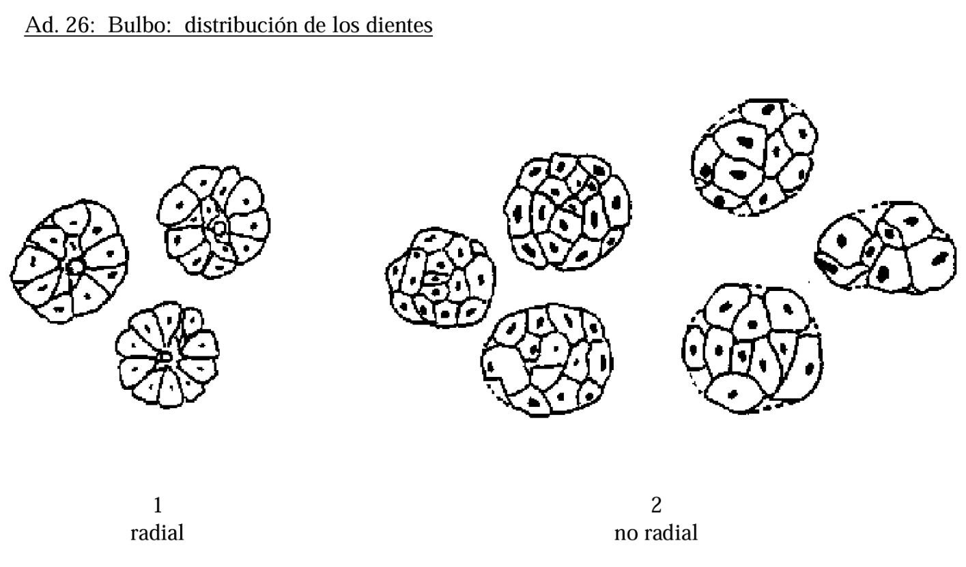
Variables de Planta
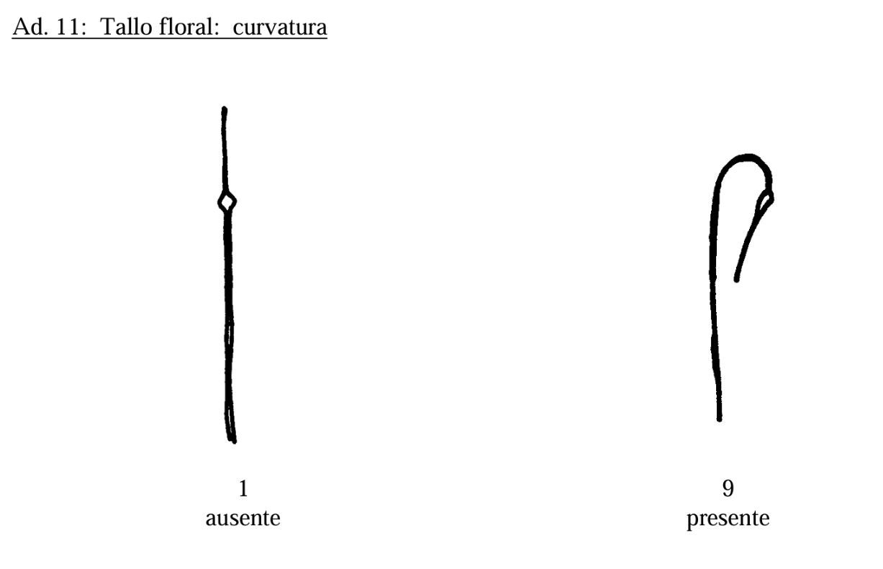
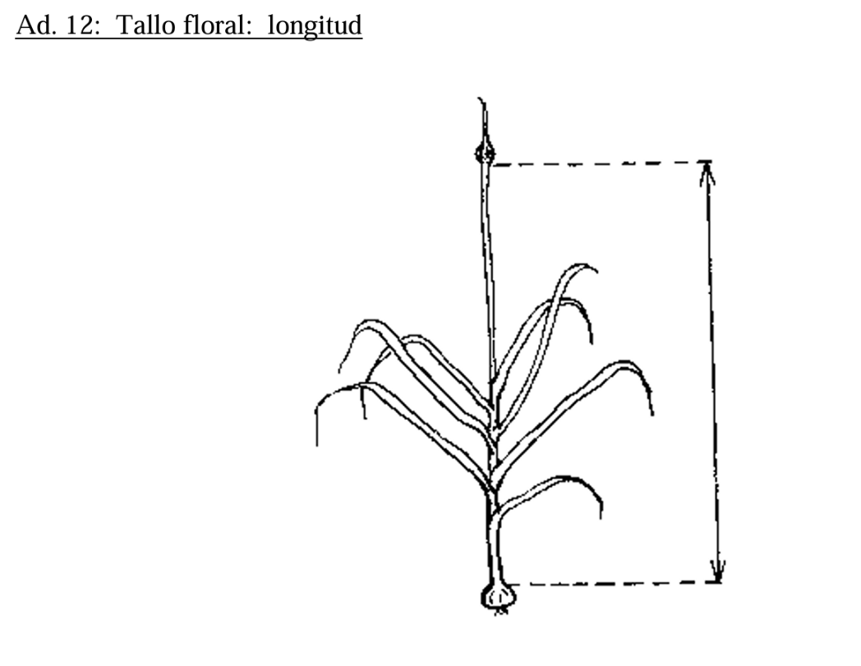
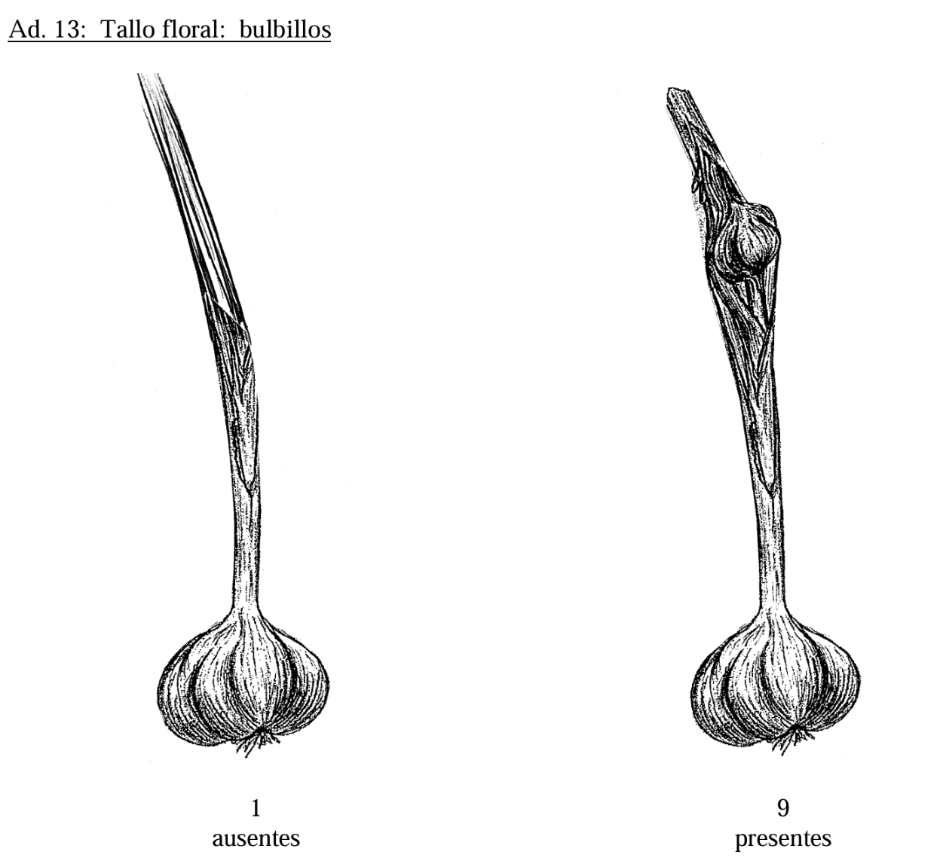
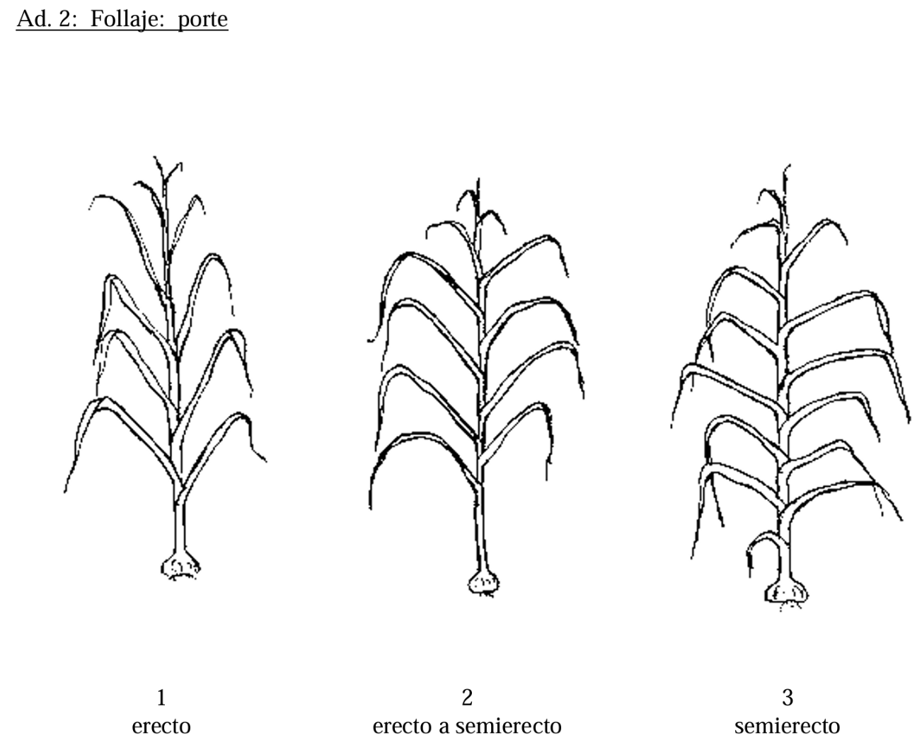

Variables de Bulbo

